Trailer
PIEZAS | OBSERVACIONES | CANTIDAD | Vr Unitario | Vr Total
· Laterales derechos | Banner en impresión digital, full definición, de 13 metros x 1,80 metros de alto. | 20 |  | $ -
· Laterales izquierdos | Banner en impresión digital, full definición, de 13 metros x 1,80 metros de alto. | 20 |  | $ -
b. Posteriores | Banners en impresión digital de 3 metros x 1.50 para la parte trasera | 20 |  | $ -
c. Frontales | Banners en impresión digital de 3 metros x 2.30 para la parte delantera | 20 |  | $ -
 | SUBTOTAL
 | IVA
 | TOTAL PROPUESTA

· 1 tráiler completo que está compuesto por 1 frontal, 1 aviso posterior y 2 laterales.
· El servicio debe incluir la entrega de las piezas clasificadas por tráiler y por marca.
· La entrega es en bodega de Carnaval SA (vía 40 con calle 85).
· NO INCLUYE INSTALACION.

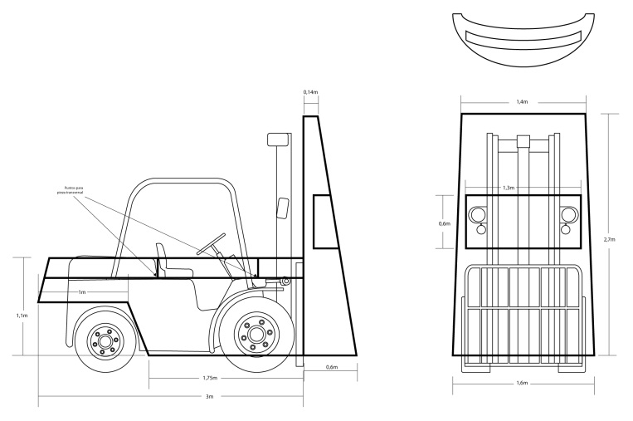

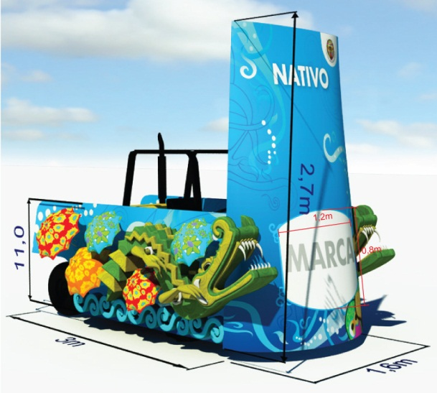

Montacarga
PIEZA | DESCRIPCION | CANT | VR UNITARIO | VR TOTAL
a. Vestido Montacargas | Banner de 12 onzas, 4*0 color / Impresión digital de alta definición. | 20
 | 1 pieza de 2,30 x 2,90 metros para el frente/ 1 pieza de 3,20 * 1,50 mts lateral derecho / 1 pieza de 3,20 x 1,50 mts lateral izquierdo y Microperforado de 1,48 x 0,74 metros.
b. Avisos Marcas | Banner o vinilo autoadhesivo, para avisos publicitarios de 1,40 mts x 0,80 mts., sujeto sobre MDF. | 20
c. Pódium | Vinilos adhesivos de 0,80 * 0,20 mts para colocar en pódium de las carrozas. | 60

 |  |  | SUBTOTAL
 |  |  | IVA
 |  |  | TOTAL

· Impresión digital gran formato para Montacarga:
· Cada uno de los vestidos de montacargas consta: de 1 pieza frontal, 2 laterales, 1 Micro perforado.
Incluye montaje

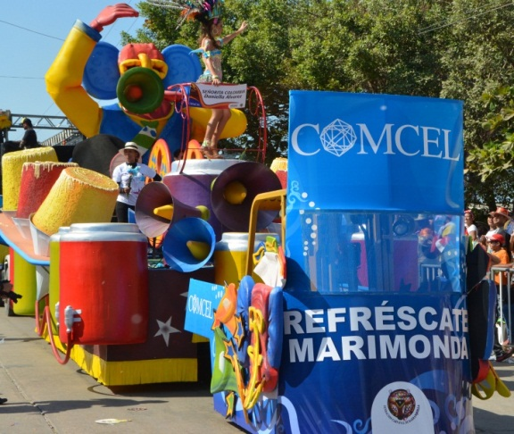

Señalizacion Palcos
PIEZAS | OBSERVACIONES | CANTIDAD | Vr unitario | Vr total
 | PALCOS
a. Nombre | Banner 13 onzas o material similar, 4x0 tintas. 12 metros de largo x 1,1 metros de alto. Instalado con zunchos plásticos gruesos para amarre sobre cerramiento metálico. | 25 |  | $ -
b. Baños | Aviso para baños 4x0 tintas / 0.40 x 0.40 mts. Impresión digital en Vinilo autoadhesivo fijado sobre las cabinas sanitarias. (dos artes Hombres y Mujeres) | 136 |  | $ -
c. Menú | Vinilo adhesivo impreso en plotter tinta solvente instalado sobre MDF medidas; 1.20x0.60 mts. Instalación sobre graderías metálica con zunchos. | 20 |  | $ -
 | Mismo arte para todos.
e. Seguridad | Vinilo adhesivo impreso en plotter tinta solvente instalado sobre MDF, medidas 1.20x0.60 mts. Instalación sobre graderías metálica con zunchos. Mismo arte para todos. | 25 |  | $ -
f. Entrada | Vinilo autoadhesivo impreso en plotter colocado sobre láminas de zinc. / 1.50x1.0 mts. | 25 |  | $ -
g. Salida | Salida Vinilo Adhesivo impreso en plotter 80x40 cms instalado sobre MDF y fijado sobre madera. | 50 |  | $ -
 |  |  | SUBTOTAL
 |  |  | IVA
 |  |  | TOTAL

· El valor de este servicio debe incluir impresión y montaje.

